Sheet1
QUOTATION

For: 0.5T/H Animal Feed Pellet Line 0.5吨/时饲料生产线/для: 0,5Т / ч комбикорма
According to PROCESS FLOW CHART 根据工艺图/в соответствии с технологической схемой
SUMMARY
CONSISTING OF:包含/состоит из
 |  |  |  | Total power(KW) |  | Total Price(USD)
GROUP 1: Pellet Line制粒工段/ секция грануляции |  |  |  | 61.82 |  | 82900

GROUP 2: Electric Control System电气控制系统/ Электрическая система управления |  |  |  |  |  | 6600

GROUP 3: Guide Installation 安装指导说明/ Руководство по установке |  |  |  |  |  | 2200

Total Power (KW)总功率/Общая потребляемая мощность |  |  |  | 61.82
Total EXW Cost( USD)总出厂价/Общая стоимость на условиях EXW |  |  |  |  |  | 91700
(1x40HQ) Domestic Fees from Factory to Shanghai Port（1*40尺柜）到上海港费用/Внутренние пошлины, от фабрики к порту Шанхай |  |  |  |  |  | 1100
Total FOB Shanghai FOB上海价/FOB Шанхай |  |  |  |  |  | US$92,800

Item | Description & Type描述和类型/Описание Тип | Qty数量 | Unit power(KW)功率 | Total power(KW) 总功率 | Unit Price(USD) 单价 | Total Price(USD) 总价
GROUP 1: Pellet Line 制粒工段
101 | Hammer mill YPM56*36 粉碎机YPM56*36 /Молотковая мельница | 1 | 22 | 22 | 5300 | 5300
 | 1.The shell is welded by steel plate,the site in the crush room which connects to the materials all use the wearable and commutative parts and double wear plate.外壳由钢板焊接而成，粉碎室中与物料接触的部位均采用耐用可替换零件以及双层耐磨板。/Корпус изготовлен из стальной плиты, камера дробления изготовлена из прочного материала с запасом прочности и износом 2.Coarse and fine powder can both be achieved by adjusting the gaps between hammer and the screen by changing the location of the pin rod.通过改变销棒的位置调节锤片与筛网的两种间隙分别用于粗粉和细粉。Измением положение штифта молотка и регулировкой зазор между двумя сетками для грубого и тонкого помола. 3.The motor and rotor are installed in the same heavy-duty base,using coupling direct drive,the rotor are checked by dynamic balance and can work forward and reverse,the hammers are arranged symmetrically.电机和转子安装在耐用底座上，采用联轴器直接驱动。转子经动力平衡测试，可正反向运转。锤片均匀对称排列。Мотор и ротор, установленны на прочной основе, с использованием муфты прямого привода. Перед началом работы испытания динамического равновесия ротора, мотора. Вал центруется. 4.The second grinding for griding chamber,the output can increase 15% even particle size.粉碎室采用二次打击粉碎设计，可提高产量15%以上，粉碎颗粒更均匀。/Камеры дробления использует вторичные удары, чтобы раздавить зерно, позволяет повысить производительность более чем на 15%, измельчённые частицы более однородны. #Parameter:参数 Main shaft speed(rpm)主轴的转速:2950; hammer linear speed(m/s)锤片的线速:86; Capacity产量:1~3t/h; main power主功率:22kw |  |  | 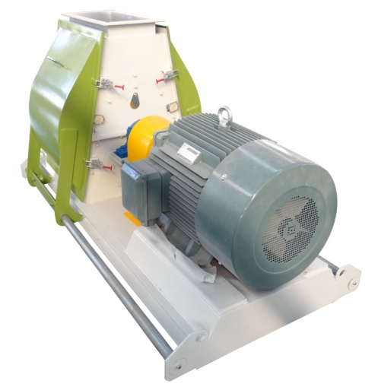

102 | Cyclone沙克龙,ɸ800 | 1 |  |  | 1750 | 1750
 | 1.With top part including inlet sleeve for dust-laden air and outlet flange for clean air, bottom part with cleaning flap, and lock fitting piece. 上部的筒体进风口用于进入含尘的气体，顶部出风口流出清理后的干净的气体，下体的锥斗和清理灰尘的装置装配在一起/В верхней части цилиндра отверстие для попадания пыли, содержащей газ, выход верхней части оттока очистки после очистки газа, нижняя часть тела конуса бункера и почистить от пыли устройства собраны вместе 2. Made of 3mm thickness carbon steel 由3mm厚的碳钢制成 / Из толстой углеродистой стали

 | Airlock，关风器 TFGFY7 вентилятор с затвором | 1 | 0.75 | 0.75 | 1200 | 1200
 | It is mainly used in powder project, storage silo,pneumatic transportation and de-dusting system of feeding, discharging.它主要用于在粉末项目，存贮筒仓，气力运输和除尘系统排出/Он главным образом использован в элементах порошка, бункер для хранения, пневмотранспорта и пылеудаления системы выпуска

103 | Additive adding hopper 小料添加口/загрузочный люк для добавок | 1 |  |  | 200 | 200
 | Volume: 0.5m³. 体积 Made of stainless steel. 不锈钢制作
104 | Ribbon Mixer SLHY0.4 螺带混合机SLHY0.4 шнековый смеситель | 1 | 3 | 3 | 3000 | 3000
 | 1. Applicable for compound feed plant, premix feed plant, food and flour plants.用于配合饲料厂、预混料厂、食品和面粉厂等行业/Применяется для комбикормовых заводов, комбикормовый заводов добавок, пищевых и мукомольных комбинатов 2. Gentle mixing, without deviation and good homogeneity.混合过程温和，不产生偏差，均匀度好/Легкий процесс смешивания, без смещения, хорошая равномерность 3. Reliable and low residue, convenient maintenance.性能稳定，物料残留少，维护保养方便/Меньше остаточного материала, простота в обслуживании 4. Mixing homogeneity CV≤7%, Mixing Time: 3-6minutes.混合均匀度CV≤7%，混合时间：3-6minutes 5. Chain driving, rigidity design ensures long term operation without trouble.多排链传动机构，刚度设计，确保长期无故障运行。 6. Power: 3kw 功率：3kw 7. Capacity: 200kg/batch. 产量：200公斤/批 |  | 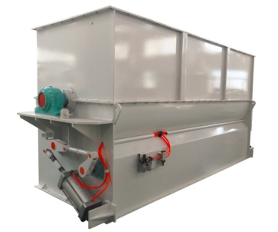

105 | Hopper 缓冲斗/Хоппер уравнительный бункер | 1 |  |  | 290 | 290

106 | Screw conveyor,TLSS20, 3M 螺旋输送机TLSS20，3米长/Шнековый транспортер | 1 | 1.5 | 1.5 | 3300 | 3300
 | 1.Seamless steel pipe for main shaft , solid shaft cylinder 3mm steel for convey shaft. /1.Безшовная стальная труба для магистрального вала , вал цилиндрический из твердой стали 3мм . 2.Blade made by 4mm steel UCF shaft end. /Лезвие (края лопасти вала) 4мм сталь USF. 3.Equipped with a stock sealing device added at the discharger end./.Снабжен шток, опечатывающее устройство добавляется в конец разрядника

107 | Bucket Elevator, TDTG36/18 ，10m 提升机 TDTG36/18 ，高10米/Ковшовый элеватор 10 м | 1 | 1.5 | 1.5 | 6500 | 6500
 | 1. With elevator foor incl,belt pulley,inlet,belt,buckets shafts,elevator head.提升机包括畚斗皮带，入口，皮带，筒体和头轮/Подъемник включает в себя веялки, поддон, ремени, цилиндр и головки колеса 2. Continuous and vertical elevating of materials in shape of powder,granule and small piece.连续和垂直升降形状如粉末,颗粒和小块的原料/Продолжительный вертикальный подъем порошков, гранул и сырья 3. Equipment with explosion relief port,prevent dust explosion,safe and reliable.配备防爆泄压口，防止粉尘爆炸，安全可靠/Оборудовано портом сброса, для предотвращения взрыва пыли, безопасно и надежно 4. Compact structure,beautiful appearance,high output and high conveying capacity.结构紧凑，外形美观，具有高产量和高输送量的特点/Компактная структура, красивый внешний вид, высокая производительность с высокой пропускной способностью 5.Parameters参数 *Height:10m 高10米/Параметры: 10м *Power:1.5kw/unit 功率/Мощность |  |  | 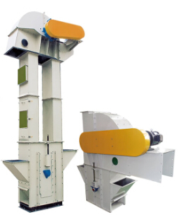

108 | S Magnetic Iron Seperator S形除铁器 S-образный сепаратор | 1 |  |  | 740 | 740

109 | Hopper 0.5m³. 缓冲斗/Буферный бункер | 1 |  |  | 200 | 200

110 | Pellet Mill YPM250 制粒机 /Гранулятор | 1 | 15+2.2+1.5 | 18.7 | 13220 | 13220
 | 1.Used to press raw material like the grain powder/sawdust/rice husk..into pellet.适用范围：小麦粉，锯屑，米糠等制粒/Область применения: пшеничная мука, древесные опилки, рисовые отруби гранулированные 2.Forced feeder: Forced feeding into pelletizing chamber, make pellet mill operate stable and with high efficiency. 强制喂料器：对环模压制室强制进料，能让制粒机运转平稳，高效生产。/Обязательно при подаче: прижимное усилие формовочной камеры при подаче обеспечивает плавную и эффективную работу гранулятора 3.Gear reducer with Aluminum Alloy housing, with compact structure, attractive appearance and high driving efficiency.配有铝合金外壳的 齿轮减速机，结构紧凑美观，传动效率高。/Корпус из алюминиевого сплава с редуктором, компактная конструкция, высокая эффективность передачи 4.Driven by gear. Elegant and efficient gearbox grants pellet mill with high driving efficiency.采用齿轮传动，配有美观有效的齿轮箱，其特点是传动效率高。/Используя шестерни с красивым и эффективным редуктором, который отличается высоким КПД передачи 5.Processing of gear box: CNC processing with high accuracy, low operation noise and long service time.齿轮箱加工：CNC加工，加工精度高，运转噪音低，使用寿命长。/Обработка, высокая точность, низкий уровень шума при эксплуатации, длительный срок службы 6.It is equipped with safe protection mechanism. When operating overload, it could be quickly unload and protect the pellet mill effectively.本设备配有安全保险装置，在超负荷工作时，能迅速卸载，有效保护制粒机。/Устройство оснащено устройством безопасности, в случае пергрузки быстро опорожняет, эффективно защищает гранулятор Parameters：参数 Capacity: 0.5~2T/H 产量 Main motor power:15kw;主机功率 Inner diameter of die:250mm 环模内径 |  | 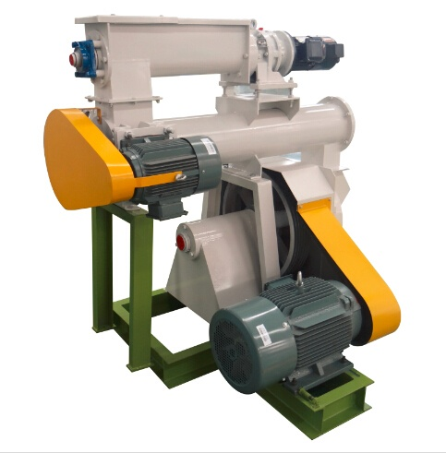

111 | Cooling and vibrating screener, SLFJ1.5 冷却振动筛 / Решето вибрационного охлаждения | 1 | 0.55+0.37 | 0.92 | 6600 | 6600
 | 1.Make use of the vibrating screen surface, it will classify the pellet according to different particle size.利用振动的筛面将颗粒大小不同的混合物，按粒度进行分级。Классификация смеси по размеру с использованием вибрации ситовой 2.Screening body’s driving mode is balanced vibration, that is, in screening of symmetry ship installation with two vibration motor driver sieve body, two motor to relative to offset the horizontal vibration force, vertical vibration force stack, ensure the normal body movement trajectory of screen, screening effect is good.筛体部分采用自衡振动方式，即在筛船的两侧对称安装振动电机驱动筛体，两电机转向相对，以便抵消水平方向的激振力，垂直方向的激振力叠加，确保筛体正常的运动轨迹，筛分效果较好。Сито часть и режим вибрации мертвых, то есть симметричны экран установлен вибрации двигателя лодки экран водителя кузова, два вращения двигателя относительно горизонтального смещения вынуждающей силы, вынуждающей силы в вертикальном направлении наложения, чтобы обеспечить нормальное сито траектория, лучше эффект экранирования. 3.Parameters 参数/Параметры Cooling volume:1.5m³. 冷却容积 /Объем охлаждения Capacity:3t/h, 产量/Производительность Cooling time:not less than6~10min. 冷却时间不少于6-10分钟/Время охлаждения, по меньшей мере 6-10 минут Material temperature after cooling: not exceeding 3~6 celsius degree than ambient temperature. 冷却后的料温：不高于室温3-6摄氏度/После охлаждения температура материал: ниже окружающей на 3-6 градусов по Цельсию |  |  | 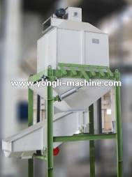

112 | Fan， 4-72No4.5A 风机/вентилятор | 1 | 7.5 | 7.5 | 1650 | 1650
 | 1. It is commonly used in forging smelting furnace and high pressure forced ventilation, and transporting materials, transportation air and gas with noncorrosive, non hypergolic, do not contain stickiness materials.它常用于锻造熔炼炉及高压强制通风和运输材料，运输的空气和气体，无腐蚀性，不自燃使用，不含有粘性物质/Он широко используется в кузнечной печи и высокого давления для принудительной вентиляции и подаче материала, воздуха и газ, не вызывает коррозии, не спонтанное использование, не липкое вещество。 2. Parameters 参数/параметры *Power: 7.5kw/unit 功率/Мощность

113 | Cyclone Φ800 刹克龙/ Циклон | 1 |  |  | 1300 | 1300
 | 1.With top part including inlet sleeve for dust-laden air and outlet flange for clean air, bottom part with cleaning flap, and lock fitting piece. 上部的筒体进风口用于进入含尘的气体，顶部出风口流出清理后的干净的气体，下体的锥斗和清理灰尘的装置装配在一起/Верхняя часть впускного отверстия цилиндра для газа в пыли, верхний выход чистого газа после очистки, нижняя часть бункера собрана так, что даёт возможность для очистки от пыли 2. Made of 3mm thickness carbon steel 由3mm厚的碳钢制成/ толстая углеродистая сталь

114 | Airlock TGFY7 关风器/вентилятор с затвором | 1 | 0.75 | 0.75 | 1200 | 1200
 | 1.It is mainly used in powder project,storage silo,pneumatic transporation and de-dusting system of feeding, discharging它主要用于在粉末项目，存贮筒仓，气力运输和除尘系统排出/Он главным образом использован в элементах порошка, бункер для хранения, пневмотранспорта и пылеудаления системы выпуска 2. Parameter参数/ Параметры *Power: 0.75kw/unit功率/ мощность

115 | Bucket Elevator, TDTG36/18, 6m 提升机 Подъёмный элеватор | 1 | 1.5 | 1.5 | 6500 | 6500
 | 1. With elevator foor incl,belt pulley,inlet,belt,buckets shafts,elevator head.提升机包括畚斗皮带，入口，皮带，筒体和头轮/Подъемник состоит из веялки. поддонов, ремней, цилиндр и головки колеса 2. Continuous and vertical elevating of materials in shape of powder,granule and small piece.连续和垂直升降形状如粉末,颗粒和小块的原料/Продолжительный вертикальный подъем и форма порошков, гранул и кусков сырья 3. Equipment with explosion relief port,prevent dust explosion,safe and reliable.配备防爆泄压口，防止粉尘爆炸，安全可靠/Оснащен системой защиты от взрывавзрыва (клапан сброса)безопасный и надежный 4. Compact structure,beautiful appearance,high output and high conveying capacity.结构紧凑，外形美观，具有高产量和高输送量的特点 5.Parameters参数 *Height:10m 高10米 *Power:1.5kw/unit 功率

116 | Ton bag packing scale吨袋打包,BDDC90*135 упаковщик | 1 | 2.2 | 2.2 | 29000 | 29000
 | 1.Weighing sale: 200-1000kg 打包范围/Диапазон фасовки 2.Bagging capacity:0.4-0.6t/h 打包产量/производительность

117 | Liquid adding system 液体添加系统 Система добавления жидкости | 1 | 1.5 | 1.5 | 950 | 950

Remark: | 1)The above photos are only for reference, maybe there are some differences for the real machines due to difference capacity.以上图片仅供参考，不同的产量会造成真实机器跟图片有点差异/Приведенные выше снимки только для справки, другая машина производства может вызвать реальную картину с небольшой разницей 2) If there is any change for the machine power, we will notify the customer before manufacturing. 如果机器的功率有所改变，我们会在生产前告知客户 /Если устройство изменилось, мы будем в пре-продукции для информирования клиентов

 | Subtotal |  |  | 61.82 |  | 82900

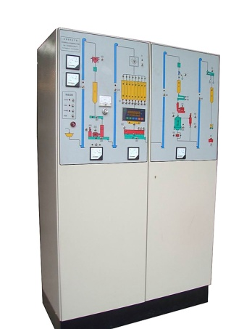
GROUP 2: Electric Control System电气控制系统/ Электрическая система управления
201 | The system including: 系统包括：Система включает | 1 set |  |  |  | 3960
 | 1. Control panel indicating processing flow. 指示处理流程的控制面板/Указывает, поток обработки на панели управления
 | 2. Can easily to fulfill automatic control of whole plant,such as start,
 | stop and alarm as well as interlock function.可以很容易地实现整个装置/Вы можете легко реализовать все устройство
 | 的自动控制,如启动、停止，报警和联锁功能。Автоматическое управление, например, запуск, остановка сигнализации и функции блокировки.
202 | Electric installation Auxiliary Materials 电气安装辅助材料/Электрические аппараты установки | 1 set |  |  |  | 2640
 | Consist of armored cable, wire, trunking, wiring box, 包括电缆，导线，线槽连接盒/Включает: кабель, провод, провод ПАЗ коробки соединения
 | bridge support and other materials，桥式支架和其它材料 /Опоры моста и других материалов

 | The applicable power for motors of the above equipment is 3 Phase
 | 380V, 50Hz.适用发动机功率电压功率是三相380伏50赫兹/Применимо мощность двигателя трехфазное напряжение питания 380 В 50 Гц

 | Subtotal |  |  |  |  | 6600

GROUP 3: Guide Installation 指导安装/Руководство По Установке
* | We will send our engineer to client's plant for guide assembly
 | and commissioning the plant if client need it. 如果客户需要 ，/Если потребности клиентов
 | 我方将安排工程师去工厂指导安装和调试 /Мы организуем для инженеров, чтобы направлять установку и ввод в эксплуатацию завода
* | 1-2engineers will be sent to guide assembly.派1-2名工程师前去安装/Инженер до установки
* | The cost for 1 person is: USD100/Day, working hour: 8 h/day 每人所需花费：100美元/天，工作8小时/На одного человека требуется стоимость: $ 100/сутки, работая по 8 часов
* | The air tickets cost, telephone cost and visa apply cost etc be provided by customer 机票、电话费和签证费用等均由客户承担/Билет, плата за телефон, визовые сборы и т. д. несет заказчик

* | The probable guide time is 10 days. 指导安装时间大概10天/Руководство по Время установки около 10 дней |  |  |  |  | 2200
* | When the real guide time exceed the budget days, customer need 如果超过了预计天数，客户需额外支付100美元/天/Если больше, чем ожидаемое количество дней, клиенты должны платить дополнительные $ 100/день
 | to pay the extra cost at USD100/day.

* | When our engineer go to customer's company for guide assembly, 当我方工程师前去客户公司指导安装，客户需提供：Когда наши инженеры поехали к клиенту компании для установки, Заказчик должен обеспечить:
 | Customer should supply:
 | 1) The local transport costs, board and lodging etc 当地的交通和食宿费用/Местный транспорт и расходы на проживание
 | 2) The install tools, electronic power supply, water supply to site安装工具，水电供应/Монтажный инструмент, электро-и водоснабжения

 | Subtotal |  |  |  |  | 2200

 | Total Power and Cost |  |  | 61.82 |  | US$92,800
CONDITIONS:
1. Price Validity: The prices are only valid in 30 days. 报价有效期：30天内有效
2. Leadtime: 2-3 months after receipt of deposit and all technical and commercial details been agreed upon.备货时间：收到定金后2-3个月并且所有技术和贸易细节达成一致。/Срок поставки: после получения депозит 2-3 месяца и все технические детали и торговля договориться.
3. Delivery terms: FOB shanghai 交货条件： FOB上海/Условия доставки: FOB Шанхай
4. Payment Terms: 30% of Invoice value should be paid by T/T as down payment within 7 days after sign the contract, 付款条件：30%预付款在签订合同后7天之内付清/Условия оплаты: 30%предоплата после подписания контракта в течение 7 дней после оплаты
 | 70% of invoice value should be paid by T/T within 7 days before shipment. 70%在出运前7天内付清/70%от отгрузки в течение 7 дней до погашение
5. Warranty: 24 months 质保期：24个月/Гарантийный срок: 24 месяца

